条件格式
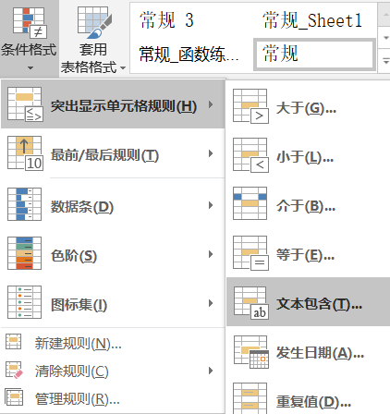
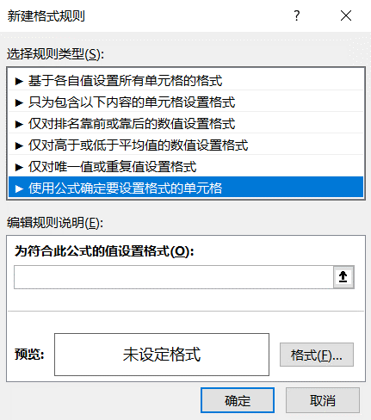
日期 | 凭证号 | 部门 | 科目划分 | 数量 | 发生额 | 姓名 | 生日 | 利润率
2019-08-01 | 记-0003 | 一车间 | 办公用品 | 10 | 18.00 | 黄俊高 | 1970-07-02 | #VALUE!
2019-08-02 | 记-0011 | 销售1部 | 出差费 | 20 | 36.00 | 樊斌 | 1969-11-17 | 333.56%
2019-08-03 | 记-0072 | 经理室 | 招待费 | 30 | 52.00 | 黄春会 | 1979-12-08 | 433.56%
2019-08-04 | 记-0081 | 经理室 | 招待费 | 40 | 60.00 | 俞红 | 1990-07-16 | 27.12%
2019-08-05 | 记-0023 | 财务部 | 独子费 | 150 | 65.00 | 马国祥 | 1992-10-22 | 127.12%
2019-08-06 | 记-0002 | 经理室 | 招待费 | 170 | 9,980.00 | 张成军 | 1988-01-10 | 327.12%
2019-08-07 | 记-0009 | 二车间 | 其他 | 80 | 95.00 | 郭万平 | 1987-03-06 | 427.12%
2019-08-08 | 记-0005 | 二车间 | 出租车费 | 90 | 120.70 | 马安玲 | 1987-12-20 | #DIV/0!
2019-08-09 | 记-0029 | 二车间 | 过桥过路费 | 100 | 133.00 | 林钢 | 1971-08-10 | 80.12%
2019-08-10 | 记-0006 | 二车间 | 误餐费 | 11 | 360.00 | 夏春 | 1980-11-28 | 43.21%
2019-08-11 | 记-0008 | 财务部 | 公积金 | 120 | 783.00 | 丁桂萍 | 1970-08-06 | 33.56%
2019-08-12 | 记-0020 | 一车间 | 抵税运费 | 33 | 1,330.77 | 严红兰 | 1976-12-11 | 133.56%
2019-08-13 | 记-0028 | 销售1部 | 出差费 | 44 | 1,755.00 | 李莉 | 1967-06-15 | 62.00%
2019-08-14 | 记-0026 | 销售1部 | 出差费 | 25 | 2,220.00 | 顾照月 | 1974-08-15 | #VALUE!
2019-08-15 | 记-0043 | 经理室 | 招待费 | 160 | 2,561.00 | 程韬 | 1990-11-24 | 52.00%
2019-08-16 | 记-0023 | 销售2部 | 出差费 | 72 | 2,977.90 | 刘天飞 | 1990-09-28 | #DIV/0! | 简单条件格式
2019-08-17 | 记-0030 | 销售2部 | 出差费 | 46 | 3,048.40 | 谭超群 | 1980-04-12 | 252.00% | 将车间标黄：选中部门列 - 条件格式 - 突出显示 - 文本包含 - 车间
2019-08-18 | 记-0032 | 销售2部 | 出差费 | 190 | 658.90 | 吴凤霞 | 1986-01-24 | 40.88% | 将发生额前三标红：选中发生额列 - 条件格式 - 最前/最后 - 前3
2019-08-19 | 记-0004 | 销售1部 | 招待费 | 89 | 10,008.00 | 李庆 | 1983-01-29 | 88.01% | 将发生额颜色渐变：选中发生额列 - 条件格式 - 色阶
2019-08-20 | 记-0005 | 销售2部 | 出差费 | 89 | 508.00 | 李庆 | 1983-01-30 | #DIV/0! | 将凭证号重复值标蓝：选中凭证号列 - 条件格式 - 突出显示 - 重复值
2019-08-21 | 记-0006 | 销售3部 | 办公用品 | 73 | 4,308.00 | 李庆 | 1983-01-31 | 88.01% | 将利润率错误值隐藏：选中利润率列 - 条件格式 - 新建规则 - 只为包含以下内容 - 错误值
2019-08-22 | 记-0007 | 销售4部 | 出差费 | 89 | 108.00 | 李庆 | 1983-02-01 | 23.68%
2019-08-23 | 记-0008 | 销售5部 | 出差费 | 21 | 921.00 | 李庆 | 1983-02-02 | 36.99.01% | 使用公式定义条件格式
2019-08-24 | 记-0009 | 销售6部 | 出差费 | 89 | 376.00 | 李庆 | 1983-02-03 | 36.81% | 将数量大于100的日期标红：选中日期列 - 条件格式 - 新建规则 - 使用公式 - E2>100
2019-08-25 | 记-0010 | 销售7部 | 出差费 | 103 | 998.00 | 李庆 | 1983-02-04 | 88.01% | 将数量大于100的整行数据标红：选中表格 - 条件格式 - 新建规则 - 使用公式 - $E2>100
2019-08-26 | 记-0011 | 销售8部 | 出差费 | 89 | 2,139.00 | 李庆 | 1983-02-05 | 88.01% | 将周末标黄：选中日期列 - 条件格式 - 新建规则 - 使用公式 - =weekday(A2,2)>=6
2019-08-27 | 记-0012 | 销售9部 | 招待费 | 62 | 4,326.00 | 李庆 | 1983-02-06 | #VALUE! | 将周末整行标黄：选中表格 - 条件格式 - 新建规则 - 使用公式 - =weekday($A2,2)>=6
2019-08-28 | 记-0013 | 销售10部 | 出差费 | 15 | 3,408.00 | 李庆 | 1983-02-07 | 43.01% | 将未来15天内过生日的名字标绿：选中姓名列 - 条件格式 - 新建规则 - 使用公式 - 思路：today<=生日<=today+15 =and(date(year(today()),month(H2),day(H2))>=today(),date(year(today()),month(H2),day(H2))<=today()+15)
2019-08-29 | 记-0014 | 销售11部 | 办公用品 | 40 | 123.00 | 李庆 | 1983-02-08 | 25.06%
2019-08-30 | 记-0015 | 销售12部 | 出差费 | 79 | 481.00 | 李庆 | 1983-02-09 | 56.21%

